工作证制作需求表
附件1：
广东省人民医院工作证制作需求表
序号 | 产品名称 | 版式工艺 | 规格/制作要求 | 版式
1 | 专业技术人员 （院领导、教授、正高级职称） | 1.工号采用烫哑金色工艺； 2.版式：打孔竖板，尺寸：54mm*86mm.厚度：1.2mm。 | 一、材料技术参数 1. 证件基材采用国标PVC制卡专用原料，表层光面过胶工艺成型； 2. 物理性能指标：具备防水、抗弯折、高耐磨、长效抗褪色特性，日常高频使用不开裂、不起皮、不变形，耐温性良好，室内外常规环境下图文保存5年以上无明显脱色。 二、印刷工艺要求 1. 采用双面高清数码印刷工艺，成品整体覆亮光防刮保护膜，画面色彩还原准确、图案锐利，表层耐刮擦不掉墨； 2. 院方LOGO采用高精度彩色套印，边缘清晰无毛刺、无色差、无重影错位； 3. 空白制式卡片支持全版面自定义数码印刷，全部印刷版式、图案、尺寸严格以采购人提供的标准样稿为制作依据。 三、排版及字体硬性规范 1. 字体、字号、行间距、段间距完全按照采购人指定标准执行，严禁私自替换、修改字体样式； 2. 版面布局规整对齐，图文层级分明，排版整洁统一，杜绝歪斜、留白失衡、图文杂乱等问题； 3. 烫金编号采用无序随机乱码编制，整套证件字体风格完全统一，不得混用多种字体、私自调整字形规格。 四、量产制作及质量验收标准 1. 批量生产前必须制作实物样卡，经采购人签字确认定稿后，方可开展批量生产； 2. 支持大批量人员信息批量录入、标准化统一排版，成品质量标准：无裁切误差、图文无错位、印刷无模糊、无漏印、无脏点划痕； 3. 出厂前全检品控，不合格品剔除返工，交付成品合格率100%，成品外观整洁、工作证四款无色差、无瑕疵，符合政府采购项目验收规范。 五、交付及售后技术服务承诺 1. 项目成品交付时，同步交付两类电子文件：①可编辑分层源文件 ②定稿标准模板文件，文件完整可用，支持后期修改复用； 2. 中标单位永久留存项目标准模板档案，终身提供后续增补制证、遗失补办、岗位异动重制、信息改版重做等配套服务，保障项目长期使用需求。 六、信息权责约定 证件照片、姓名、科室、职称等全部人员资料，均以采购人提交的原始资料为准；供方仅负责标准化排版印刷、信息保密、不得私用，原始信息错误导致的成品瑕疵由采购方承担；印刷工艺、材质、排版质量问题由中标供方全权负责整改更换。 | 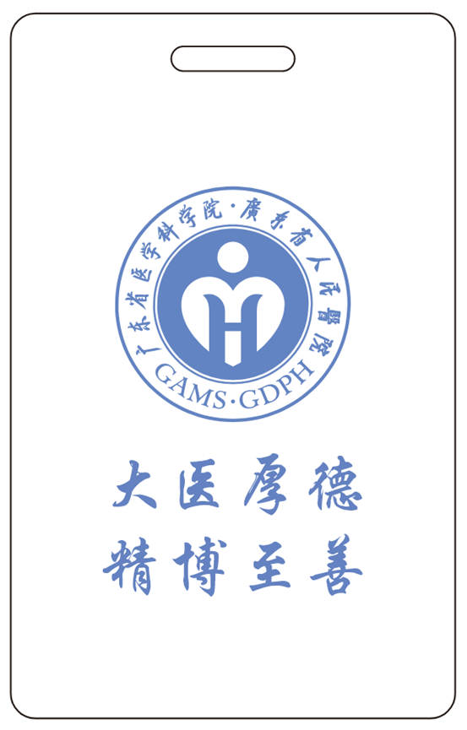 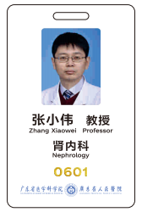
2 | 专业技术人员 （副教授、副高级职称、及以下人员） | 1.工号为红色印刷； 2.版式：打孔竖板，尺寸：54mm*86mm.厚度：1.2mm。 |  | 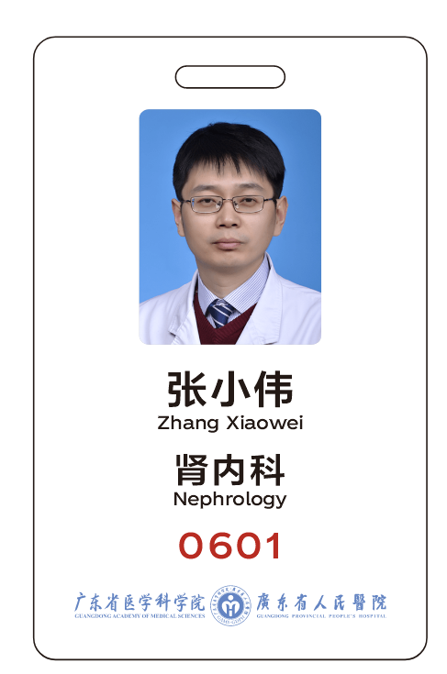
3 | 行政后勤类人员 | 1.工号为蓝色印刷； 2.版式：打孔竖板，尺寸：54mm*86mm.厚度：1.2mm。 |  | 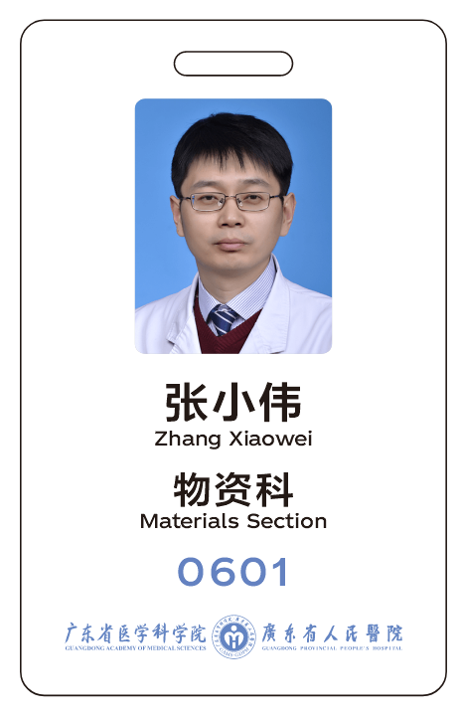
4 | 劳务派遣 | 1.工号为蓝色印刷； 2.版式：打孔横板，尺寸：86mm*54mm.厚度：1.2mm。 |  | 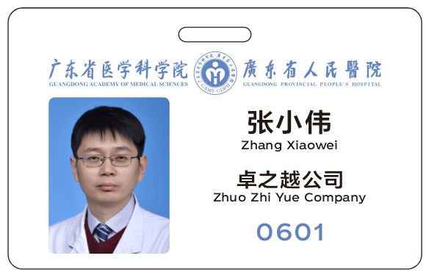 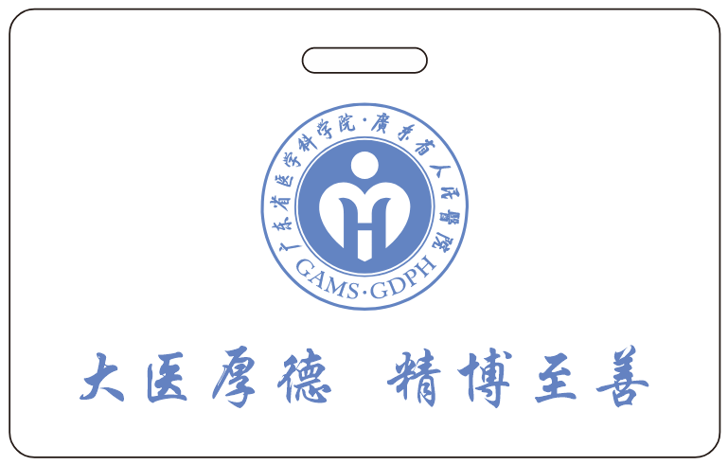
5 | 定制挂绳 | 一、外观结构说明 本品为医院两用伸缩易拉挂绳，扁织带+圆形伸缩易拉扣组合样式，图示为蓝色成品，绳身双面印制院方名称及LOGO，易拉扣正面做滴胶圆形标识。 二、硬性尺寸技术参数 1. 织带总周长：860mm，对折悬挂净长：430mm（不含椭圆挂扣结构）； 2. 织带宽度：15mm，织带厚度：0.85mm（加厚耐磨款）； 3. 滴胶圆形LOGO直径：35mm。 三、材质与工艺要求 1. 织带基材：加厚涤纶扁绳，柔韧抗拉伸、不易起毛开裂，久挂不变形； 2. 印刷工艺：双面丝印院方文字、LOGO图案，油墨附着力强，水洗摩擦不脱落、不透底、边缘清晰无晕染； 3. 易拉扣结构：内置弹簧伸缩结构，伸缩顺滑、回弹有力不卡顿，卡扣牢固不易断裂；扣面定制滴胶圆形标识，防水耐磨，图案完整清晰； 4. 配色选择：提供医院蓝，最终以色样（蓝、红、金）及采购人书面确认为准。 |  | 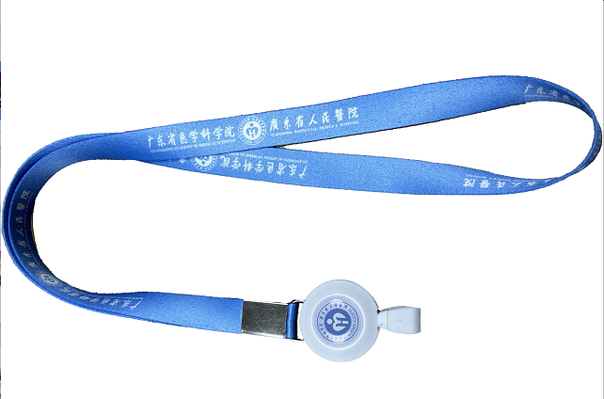
说明：制作需求采购人实际需求为准，最终解释权归采购人所有。

